Budget,PrognosProcesser
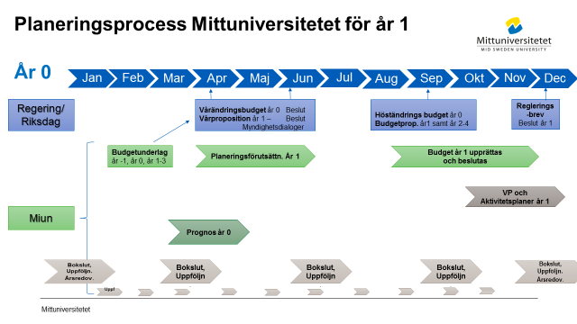

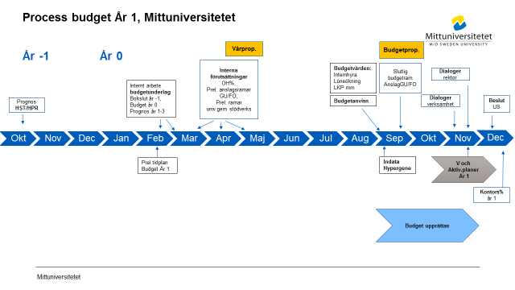

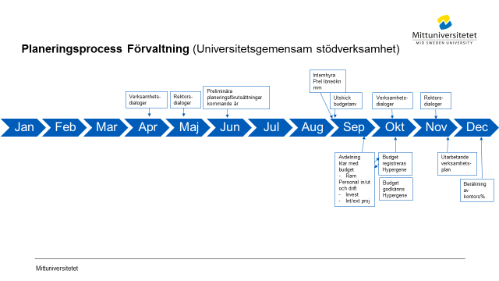

Flöde Hypergene
 | Processbeskrivning för budget och prognos i Hypergene

Not 1) Budget
Not 2) Prognos

 | Not 1) Budget
Process-ansvarig
Ladda Hypergene maskinellt med uppstartsvärden
Primula- personaldata, Agresso- avskrivn befintliga investetringar
samt kodstruktur
Ladda Hypergene manuellt med uppstartsvärden
Perioder, personer, LKP, löneökn%, Prel anslag,
OH%, prel kontors%, periodiseringsregler, 100/200 trigger

 | Not 1) Budget
Process-ansvarig
Ladda Hypergene maskinellt med uppstartsvärden
Beslutad budget
Agresso kodstruktur
Ladda Hypergene manuellt med uppstartsvärden
Perioder, personer, LKP, löneökn%, Prel anslag,
OH%, prel kontors%, periodiseringsregler, 100/200 trigger

Bil13
Avstämningslista slutlig budget/prognos Hypergene |  |  | Bilaga13

 | X | Avstämningsmoment | kommentar
 |  | Samtliga uppgifter klarmarkerade och godkända
 |  | Inga intäkter/kostnader kvar på verksamhet 810/900 inom aktuellt org (endast XXXX99)
 |  | Inga intäkter/kostnader "verksamhet saknas" inom aktuellt org
 |  | Inga intäkter/kostnader "aktivitet saknas" inom aktuellt org
 |  | Endast Avgiftsintäkter verksamhet 125,130,231
 |  | Bidragsintäkter verksamhet 221 - i undantagsfall avgifter | i undantagsfall även avgifter t ex konferens där bidrag också ingår
 |  | Avgifts- och bidragsintäkter 140
 |  | Konto 9387 - Årets Överförda medel verksamhet 125,130,231 avser nyttjande avslutade överskott aktuell verks. Årets tilldeln
 |  | Konto 9387 - överförda medel verksamhet 111,214 avser årets tilldelning interna projekt
 |  | Konto 9389 - Överförda medel , verks 111 avser årets tilldelning utv. Medel sk. 0,65 medel
 |  | Samfinansiering endast verksamhet 140 (bidrag) samt 221 (bidrag)
 |  | Avdelningens Samfinansiering Utb. Anslag 110 till 140, | i vissa fall kan samfinansiering komma från rektor (utb/fo)
 |  | Avdelningens Samfinansiering Fo anslag 211 till 221 | i vissa fall kan samfinansiering komma från rektor (utb/fo)
 |  | S:aTransfereringar i kkl 7=0 d v s netto erhållna bidrag - lämnade bidrag ska vara noll (0)
 |  | Konto 9308*/9408*-konton för samfinansiering nettade inom aktuell nivå samt inom utb verksamhet 1* | Ingen samfinansiering mellan GU o FO
 |  | Konto 9308*/9408*-konton för samfinansiering nettade inom aktuell nivå samt inom For verksamhet 2* | Ingen samfinansiering mellan GU o FO
 |  | Konto 9309*/9409*-konton för samfinansiering OH nettade inom aktuell nivå samt inom utbildningsverksamhet 1* | Ingen samfinansiering mellan GU o FO
 |  | Konto 9309*/9409*-konton för samfinansiering OH nettade inom aktuell nivå samt inom forskningsverksamhet 2* | Ingen samfinansiering mellan GU o FO
 |  | Konto 9307 motsvarar årets tilldelning FO anslag per fak
 |  | Konto 93071/94071 omfördelnking fo anslag inom fak resp avd o nettade inom fakultet resp avd
 |  | GU anslag (HST/HPR) konto 9302/9303 -max årets takbelopp
 |  | Konto 3024 - årets kval anslag GU
 |  | Kommentarer resultatpåverkan per verksamhet på summeringsnivå (tot avdelning, inst, tot fakultet osv) | enligt fastställd modell
 |  | ev IB 99991 internfinansierade anslagsprojekt verks 111,211,214 ( fg års ej nyttjade tilldelning) | IB motsvarar fg års tilldelning
 |  | ev IB 99991 interna projekt - verks 125-140,221-231 endast nyttjande avslutade överskott (fg års ej nyttade tilldelning) | IB motsvarar fg års tilldelning

 |  | Stäm av att budgetkonton inte använts vid kontoinmatning för de I o K som bugeteras på direkt på aktuellt konto

 |  | Total lokalkostnad per avdelning enligt aktuellt budget-/prognos-värde INFRA - FAS
 |  | Summa "OH fördelning univ gem stödverksamhet" - aktuellt budgetvärde (fakultetsnivå)

 |  | Budget/Prognos HST, HPR per utb område samt per fakultet redovisat enligt tidplan

 | EXEMPEL
